merge commit
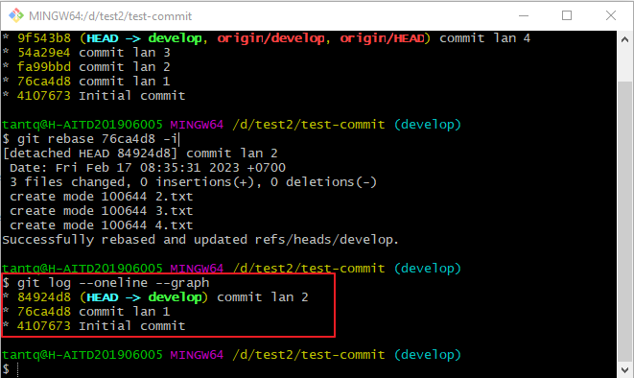
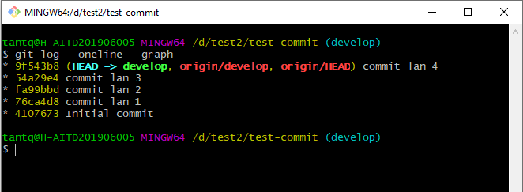

Merge commit 76ca4d8 đến hiện tại
git rebase 76ca4d8 -i
 | (Có thể xem toàn bộ 3 commit cuối cùng)
 |  | git rebase -i HEAD~3
 | )

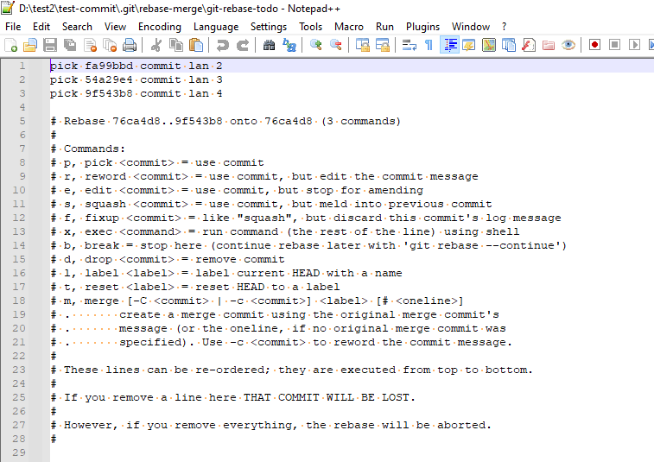

Gộp commit 3,2 vào 1 thì thay pick = s, còn muốn xóa thì thay pick = d

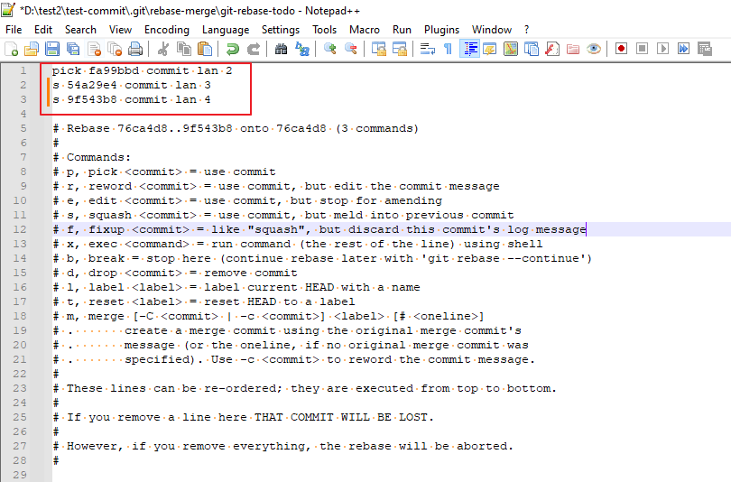

Lưu và đóng file

Sửa tiếp message
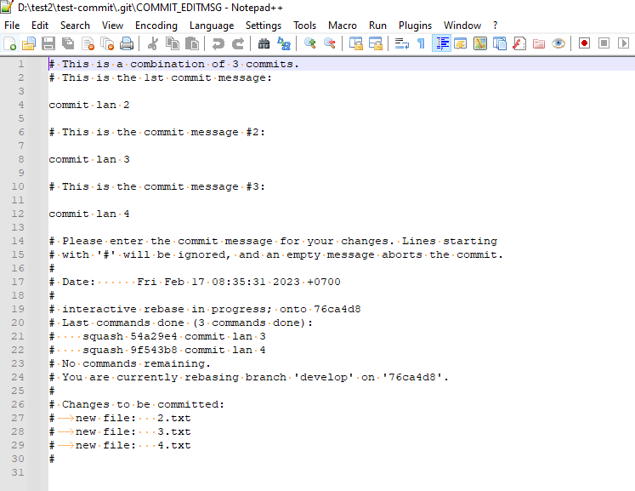

những message nào loại bỏ thì đặt dầu # ở đầu comment đó

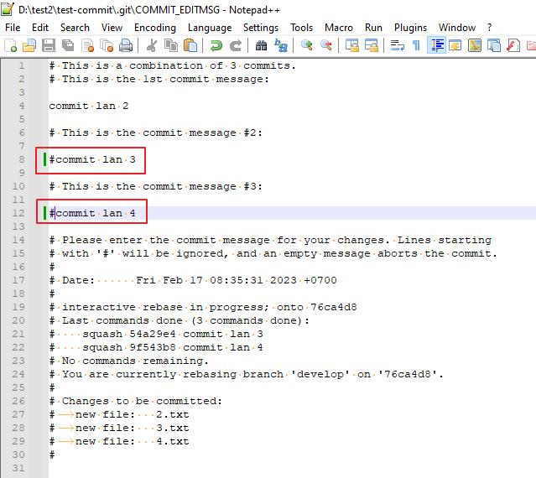

Lưu và đóng file

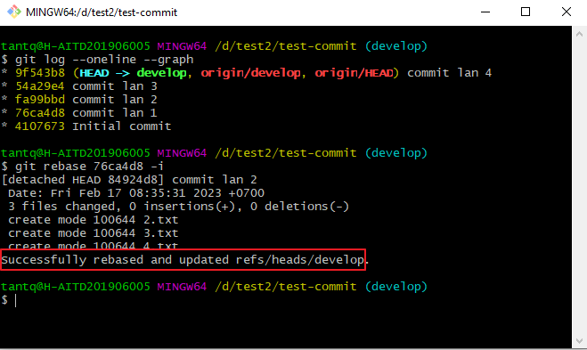

Kiểm tra lại log
 | git log --oneline --graph

sửa nội dung git bằng notepad++
Changing the Git editor to Notepad++
Cách 1
 | git config --global core.editor "'C:/Program Files/Notepad++/notepad++.exe' -multiInst -notabbar -nosession -noPlugin"

Cách 2
 | Mở file .gitconfig
 |  | C:\Users\tantq

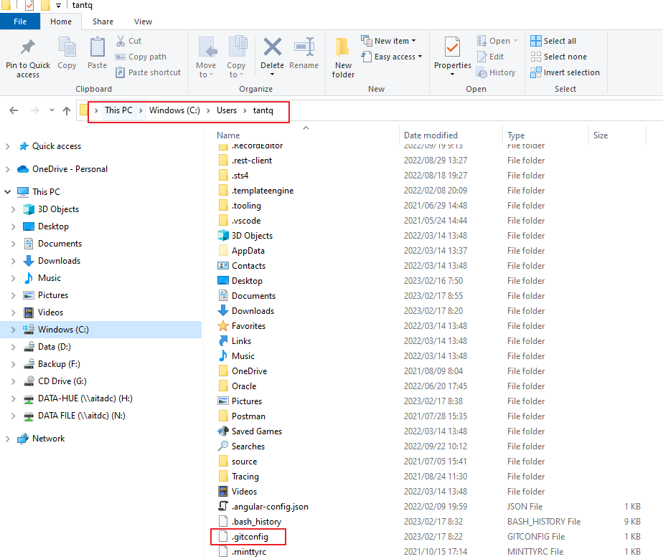

 | Thêm config bên dưới vào file .gitconfig

 |  | [core]
 |  | editor = 'C:/Program Files/Notepad++/notepad++.exe' -multiInst -notabbar -nosession -noPlugin

